Лист1
Артикул | Полное наименования для ИМ | Состав | Штрих-код | Номенклатура, Упак., Текстовое описание | Размер Д*Ш*В | РРЦ | Цена для агента | фото
009 | Chauzi Когтеточка с тремя столбиками и лежанкой "17 мини" 40*40*56см Серая | Искусственный мех, ДСП, мебельный картон, джутовый канат, помпон, комплект для сборки | 2000000000107 | 17 миин (серый) | 40*40*56 | 2499 | 1935 | 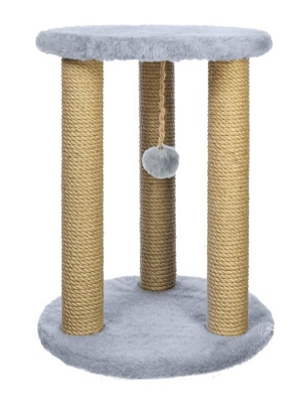
010 | Chauzi Когтеточка с тремя столбиками и лежанкой "17 мини" 40*40*56см Бежевая | Искусственный мех, ДСП, мебельный картон, джутовый канат, помпон, комплект для сборки | 2000000000114 | 17 мини (бежевый) | 40*40*56 | 2499 | 1935
011 | Chauzi Когтеточка с тремя столбиками и лежанкой "17 мини" 40*40*56см Коричневая | Искусственный мех, ДСП, мебельный картон, джутовый канат, помпон, комплект для сборки | 2000000000121 | 17 мини (коричневый) | 40*40*56 | 2499 | 1935
012 | Chauzi Когтеточка с тремя столбиками и лежанкой "17 мини" 40*40*56см Тёмный Шоколад | Искусственный мех, ДСП, мебельный картон, джутовый канат, помпон, комплект для сборки | 2000000000138 | 17 мини (темный шоколад) | 40*40*56 | 2499 | 1935
001 | Chauzi Когтеточка с одним столбиком и помпоном "8 мини" 30*30*54 Бежевая | Искусственный мех, ДСП, мебельный картон, джутовый канат, помпон, комплект для сборки | 2000000000015 | 8 мини (бежевый) | 30*30*54 | 699 | 485 | 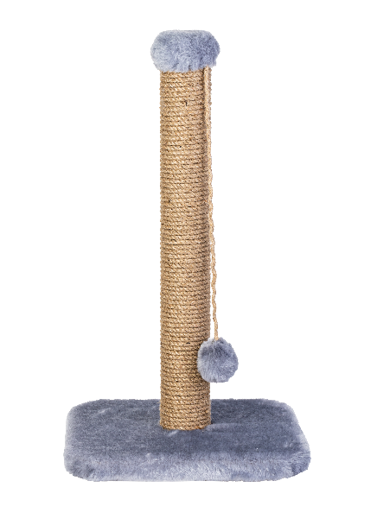
003 | Chauzi Когтеточка с одним столбиком и помпоном "8 мини" 30*30*54 Коричневая | Искусственный мех, ДСП, мебельный картон, джутовый канат, помпон, комплект для сборки | 2000000000046 | 8 мини (коричневый) | 30*30*54 | 699 | 485
002 | Chauzi Когтеточка с одним столбиком и помпоном "8 мини" 30*30*54 Серый | Искусственный мех, ДСП, мебельный картон, джутовый канат, помпон, комплект для сборки | 2000000000039 | 8 мини (серый) | 30*30*54 | 699 | 485
004 | Chauzi Когтеточка с одним столбиком и помпоном "8 мини" 30*30*54 Тёмный Шоколад | Искусственный мех, ДСП, мебельный картон, джутовый канат, помпон, комплект для сборки | 2000000000053 | 8 мини (темный шоколад) | 30*30*54 | 699 | 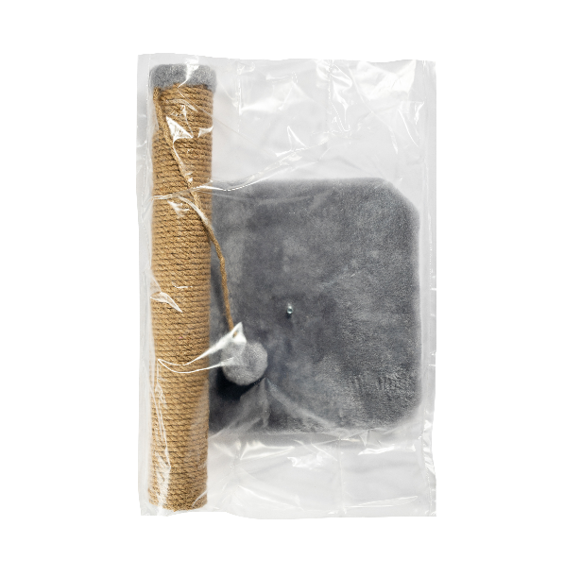 485
006 | Chauzi Когтеточка с одним столбиком и помпоном "9 мини" 30*30*54 Бежевый | Искусственный мех, ДСП, мебельный картон, джутовый канат, помпон, комплект для сборки | 2000000000077 | 9 мини (бежевый) | 38*38*60 | 1346 | 1035
005 | Chauzi Когтеточка столбик, лежанка с полубортом и помпоном "9 мини" 38*38*61 Грей | Искусственный мех, ДСП, мебельный картон, джутовый канат, помпон, комплект для сборки | 2000000000060 | 9 мини (грей) | 38*38*60 | 1346 | 1035
007 | Chauzi Когтеточка столбик, лежанка с полубортом и помпоном "9 мини" 38*38*61 Коричневый | Искусственный мех, ДСП, мебельный картон, джутовый канат, помпон, комплект для сборки | 2000000000084 | 9 мини (коричневый) | 38*38*60 | 1346 | 1035
008 | Chauzi Когтеточка столбик, лежанка с полубортом и помпоном "9 мини" 38*38*61 Тёмный Шоколад | Искусственный мех, ДСП, мебельный картон, джутовый канат, помпон, комплект для сборки | 2000000000091 | 9 мини (темный шоколад) | 38*38*60 | 1346 | 1035
199 | Chauzi Когтеточка столбик, лежанка с полубортом и помпоном "9 мини" 38*38*61 Графит | Искусственный мех, ДСП, мебельный картон, джутовый канат, помпон, комплект для сборки | 2000000000022 | 9 мини (графит) | 38*38*60 |  | 1035
058 | Chauzi Когтеточка столбик, лежанка и гамак с джутовым канатом "9-2 Гамак" 50*50*100 Бежевый | Искусственный мех, ДСП, мебельный картон, джутовый канат, помпон, комплект для сборки | 2000000000596 | 9-2 Гамак (бежевый) | 50*50*100 | 2800 | 2156 | 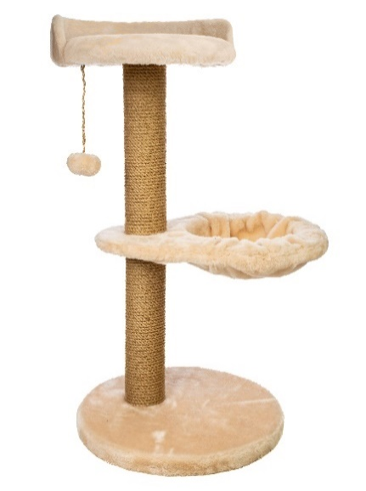
059 | Chauzi Когтеточка столбик, лежанка и гамак с джутовым канатом "9-2 Гамак" 50*50*100 Коричневый | Искусственный мех, ДСП, мебельный картон, джутовый канат, помпон, комплект для сборки | 2000000000589 | 9-2 Гамак (коричневый) | 50*50*100 | 2800 | 2156
057 | Chauzi Когтеточка столбик, лежанка и гамак с джутовым канатом "9-2 Гамак" 50*50*100 Серый | Искусственный мех, ДСП, мебельный картон, джутовый канат, помпон, комплект для сборки | 2000000000602 | 9-2 Гамак (серый) | 50*50*100 | 2800 | 2156
060 | Chauzi Когтеточка столбик, лежанка и гамак с джутовым канатом "9-2 Гамак" 50*50*100 Тёмный Шоколад | Искусственный мех, ДСП, мебельный картон, джутовый канат, помпон, комплект для сборки | 2000000000435 | 9-2 Гамак (темный шоколад) | 50*50*100 | 2800 | 2156
042 | Chauzi Когтеточка столбик и лежанка с бортом, и джутовый канат помпон "Аир" 40*40*70 Бежевый | Искусственный мех, ДСП, мебельный картон, джутовый канат, помпон, комплект для сборки | 2000000000442 | Аир 70 (бежевый) | 40*40*70 | 1749 | 1346 | 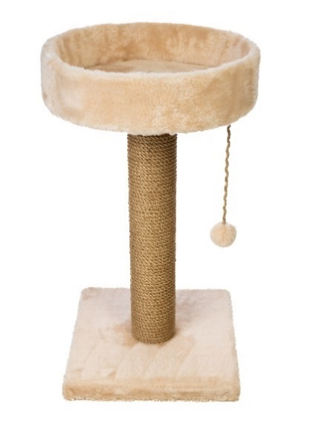
043 | Chauzi Когтеточка столбик и лежанка с бортом, и джутовый канат помпон "Аир" 40*40*70 Коричневый | Искусственный мех, ДСП, мебельный картон, джутовый канат, помпон, комплект для сборки | 2000000000428 | Аир 70 (коричневый) | 40*40*70 | 1749 | 1346
041 | Chauzi Когтеточка столбик и лежанка с бортом, и джутовый канат помпон "Аир" 40*40*70 Серый | Искусственный мех, ДСП, мебельный картон, джутовый канат, помпон, комплект для сборки | 2000000000459 | Аир 70 (серый) | 40*40*70 | 1749 | 1346
044 | Chauzi Когтеточка столбик и лежанка с бортом, и джутовый канат помпон "Аир" 40*40*70 Тёмный Шоколад | Искусственный мех, ДСП, мебельный картон, джутовый канат, помпон, комплект для сборки | 2000000000473 | Аир 70 (темный шоколад) | 40*40*70 | 1749 | 1346
046 | Chauzi Когтеточка столбик и лежанка с бортом, и джутовый канат помпон "Аир" 40*40*90 Бежевый | Искусственный мех, ДСП, мебельный картон, джутовый канат, помпон, комплект для сборки | 2000000000497 | Аир 90 (бежевый) | 45*45*90 | 2217 | 1706 | 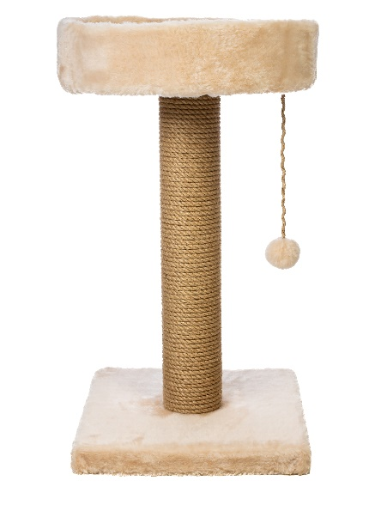
047 | Chauzi Когтеточка столбик и лежанка с бортом, и джутовый канат помпон "Аир" 40*40*90 Коричневый | Искусственный мех, ДСП, мебельный картон, джутовый канат, помпон, комплект для сборки | 2000000000466 | Аир 90 (коричневый й) | 45*45*90 | 2217 | 1706
045 | Chauzi Когтеточка столбик и лежанка с бортом, и джутовый канат помпон "Аир" 40*40*90 Серый | Искусственный мех, ДСП, мебельный картон, джутовый канат, помпон, комплект для сборки | 2000000000480 | Аир 90 (серый) | 45*45*90 | 2217 | 1706
048 | Chauzi Когтеточка столбик и лежанка с бортом, и джутовый канат помпон "Аир" 40*40*90 Тёмный Шоколад | Искусственный мех, ДСП, мебельный картон, джутовый канат, помпон, комплект для сборки | 2000000000855 | Аир 90 (темный шоколад) | 45*45*90 | 2217 | 1706
085 | Chauzi Когтеточка столбик с домиком и лежанкой "Арт 10" 40*40*82 Бежевый | Искусственный мех, ДСП, мебельный картон, джутовый канат, комплект для сборки | 2000000000862 | Арт 10 круг (бежевый) | 40*40*82 | 2450 | 1796 | 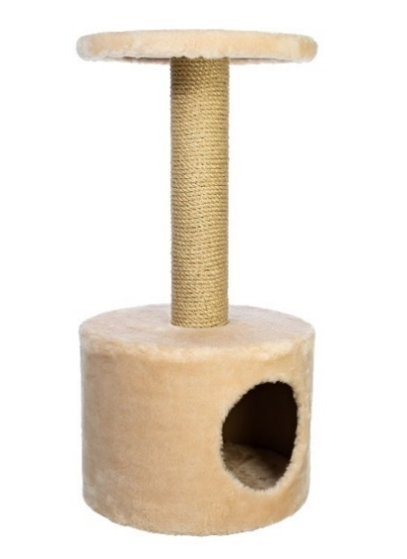
086 | Chauzi Когтеточка столбик с домиком и лежанкой 40*40*82 Серый | Искусственный мех, ДСП, мебельный картон, джутовый канат, комплект для сборки | 2000000000886 | Арт 10 круг (серый) | 40*40*82 | 2450 | 1796
088 | Chauzi Когтеточка два стобика и домиком и двумя лежанками "Арт 10" 40*40*82 Бежевый | Искусственный мех, ДСП, мебельный картон, джутовый канат, комплект для сборки | 2000000000879 | Арт 10-2 (бежевый) | 40*40*82 | 2750 | 2115 | 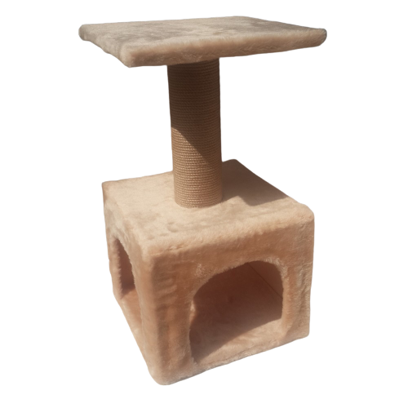
087 | Chauzi Когтеточка два стобика и домиком и двуся лежанками "Арт 10" 40*40*82 Серый | Искусственный мех, ДСП, мебельный картон, джутовый канат, комплект для сборки | 2000000000701 | Арт 10-2 (серый) | 40*40*82 | 2750 | 2115
070 | Chauzi Когтеточка два стобика с бортовымы лежанками и помпоном "Арт 16" 50*50*80 Бежевый | Искусственный мех, ДСП, мебельный картон, джутовый канат, помпон, комплект для сборки | 2000000000718 | Арт 16 (бежевый) | 50*50*80 | 3200 | 2336 | 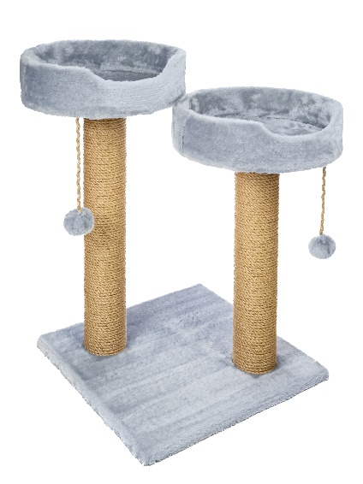
071 | КогChauzi Когтеточка два стобика с бортовымы лежанками и помпоном "Арт 16" 50*50*80 Коричневый | Искусственный мех, ДСП, мебельный картон, джутовый канат, помпон, комплект для сборки | 2000000000695 | Арт 16 (коричневый) | 50*50*80 | 3200 | 2336
069 | Chauzi Когтеточка два стобика с бортовымы лежанками и помпоном "Арт 16" 50*50*80 Серый | Искусственный мех, ДСП, мебельный картон, джутовый канат, помпон, комплект для сборки | 2000000000725 | Арт 16 (серый) | 50*50*80 | 3200 | 2336
072 | Chauzi Когтеточка два стобика с бортовымы лежанками и помпоном "Арт 16" 50*50*80 Тёмный шоколад | Искусственный мех, ДСП, мебельный картон, джутовый канат, помпон, комплект для сборки | 2000000000794 | Арт 16 (темный шоколад) | 50*50*80 | 3200 | 2336
079 | Chauzi Когтеточка три столбика с полубортовой лежанкой и помпоном внизу лежанки "Арт 17" 40*40*60 Бежевый-темный шоколад | Искусственный мех, ДСП, мебельный картон, джутовый канат, помпон, комплект для сборки | 2000000000800 | Арт 17 (бежевый-темный шоколад) | 40*40*60 | 3390 | 2606 | 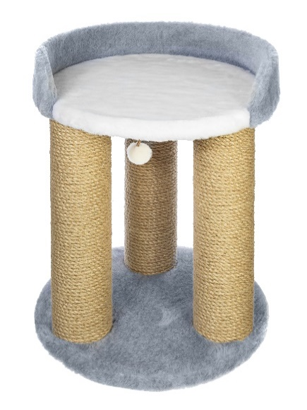
080 | Chauzi Когтеточка три столбика с полубортовой лежанкой и помпоном внизу лежанки "Арт 17" 40*40*60 Серо белый | Искусственный мех, ДСП, мебельный картон, джутовый канат, помпон, комплект для сборки | 2000000000787 | Арт 17 (серый-белый) | 40*40*60 | 3390 | 2606
078 | Chauzi Когтеточка два столбика с полубортовой лежанкой и помпоном "Арт 18" 50*50*80 Бежевый-темный шоколад | Искусственный мех, ДСП, мебельный картон, джутовый канат, помпон, комплект для сборки | 2000000000770 | Арт 18 (бежевый-темный шоколад) | 50*50*80 | 2800 | 2156 | 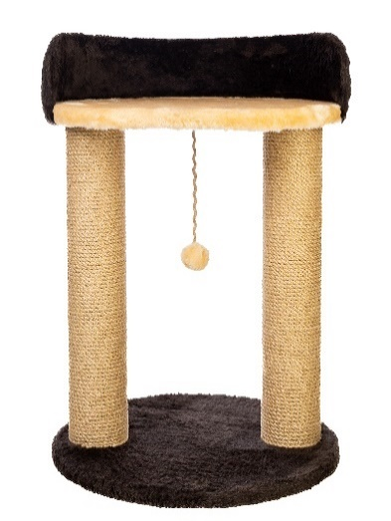
077 | Chauzi Когтеточка два столбика с полубортовой лежанкой и помпоном "Арт 18" 50*50*80 Белый-серый | Искусственный мех, ДСП, мебельный картон, джутовый канат, помпон, комплект для сборки | 2000000000831 | Арт 18 (белый-серый) | 50*50*80 | 2800 | 2156
083 | Chauzi Когтеточка с треся столбиками и двумя лежанками и помпоном "Арт 25" 40*40*82 Бежевый-темный шоколад | Искусственный мех, ДСП, мебельный картон, джутовый канат, помпон, комплект для сборки | 2000000000848 | Арт 25 (бежевый-темный шоколад) | 40*40*82 | 2570 | 1976 | 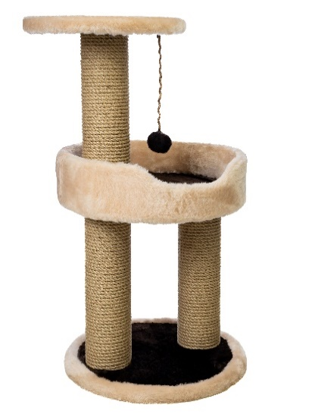
084 | Chauzi Когтеточка с тремя столбиками и двумя лежанками и помпоном "Арт 25" 40*40*82 Белый- серый | Искусственный мех, ДСП, мебельный картон, джутовый канат, помпон, комплект для сборки | 2000000000190 | Арт 25 (белый-серый) | 40*40*82 | 2570 | 1976
018 | Chauzi Когтеточка с столбиком и помпоном "арт.8" 45*45*100 Бежевый | Искусственный мех, ДСП, мебельный картон, джутовый канат, помпон, комплект для сборки | 2000000000206 | арт. 8 100 (бежевый) | 45*45*100 | 2165 | 1665
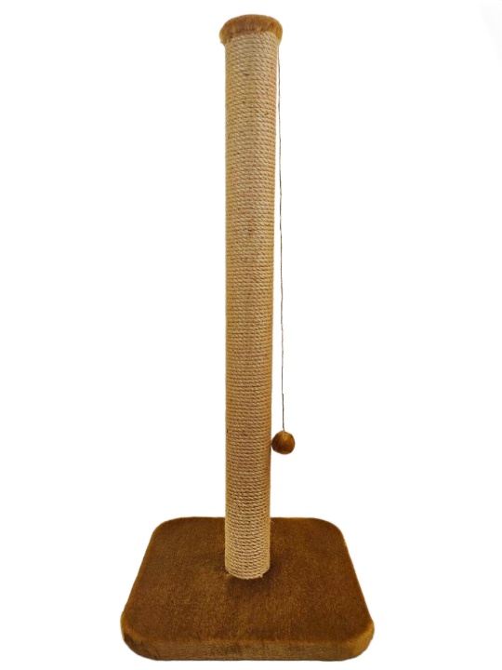
019 | Chauzi Когтеточка с столбиком и помпоном "арт.8" 45*45*100 Коричневый | Искусственный мех, ДСП, мебельный картон, джутовый канат, помпон, комплект для сборки | 2000000000183 | арт. 8 100 (коричневый) | 45*45*100 | 2165 | 1665
017 | Chauzi Когтеточка с столбиком и помпоном "арт.8" 45*45*100 Серый | Искусственный мех, ДСП, мебельный картон, джутовый канат, помпон, комплект для сборки | 2000000000213 | арт. 8 100 (серый) | 45*45*100 | 2165 | 1665
020 | Chauzi Когтеточка с столбиком и помпоном "арт.8" 45*45*100 Тёмный шоколад | Искусственный мех, ДСП, мебельный картон, джутовый канат, помпон, комплект для сборки | 2000000000237 | арт. 8 100 (темный шоколад) | 45*45*100 | 2165 | 1665
022 | Chauzi Когтеточка с столбиком и помпоном "арт.8" 50*50*120 Бежевый | Искусственный мех, ДСП, мебельный картон, джутовый канат, помпон, комплект для сборки | 2000000000244 | арт. 8 120 (бежевый) | 50*50*120 | 2515 | 1935
023 | Chauzi Когтеточка с столбиком и помпоном "арт.8" 50*50*120 Коричневый | Искусственный мех, ДСП, мебельный картон, джутовый канат, помпон, комплект для сборки | 2000000000220 | арт. 8 120 (коричневый) | 50*50*120 | 2515 | 1935
021 | Chauzi Когтеточка с столбиком и помпоном "арт.8" 50*50*120 Серый | Искусственный мех, ДСП, мебельный картон, джутовый канат, помпон, комплект для сборки | 2000000000251 | арт. 8 120 (серый) | 50*50*120 | 2515 | 1935
024 | Chauzi Когтеточка с столбиком и помпоном "арт.8" 50*50*120 Тёмный шоколад | Искусственный мех, ДСП, мебельный картон, джутовый канат, помпон, комплект для сборки | 2000000000152 | арт. 8 120 (темный шоколад) | 50*50*120 | 2515 | 1935
014 | Chauzi Когтеточка с столбиком и помпоном "арт.8" 40*40*80 Бежевый | Искусственный мех, ДСП, мебельный картон, джутовый канат, помпон, комплект для сборки | 2000000000169 | арт. 8 80 (бежевый) | 40*40*80 | 1635 | 1256
015 | Chauzi Когтеточка с столбиком и помпоном "арт.8" 40*40*80 Коричневый | Искусственный мех, ДСП, мебельный картон, джутовый канат, помпон, комплект для сборки | 2000000000145 | арт. 8 80 (коричневый) | 40*40*80 | 1635 | 1256
013 | Chauzi Когтеточка с столбиком и помпоном "арт.8" 40*40*80 Серый | Искусственный мех, ДСП, мебельный картон, джутовый канат, помпон, комплект для сборки | 2000000000176 | арт. 8 80 (серый) | 40*40*80 | 1635 | 1256
016 | Chauzi Когтеточка с столбиком и помпоном "арт.8" 40*40*80 Тёмный шоколад | Искусственный мех, ДСП, мебельный картон, джутовый канат, помпон, комплект для сборки | 2000000000541 | арт. 8 80 (темный шоколад) | 40*40*80 | 1635 | 1256
053 | Chauzi Когтеточка с столбиком и маленькой лежанкой "арт.8-2" 40*40*100 Белый | Петлевой ковролин, джутовый канат, мебельный картон, комплект для сборки | 2000000000572 | арт.8-2 100 (белый) | 45*45*100 | 2515 | 1935 | 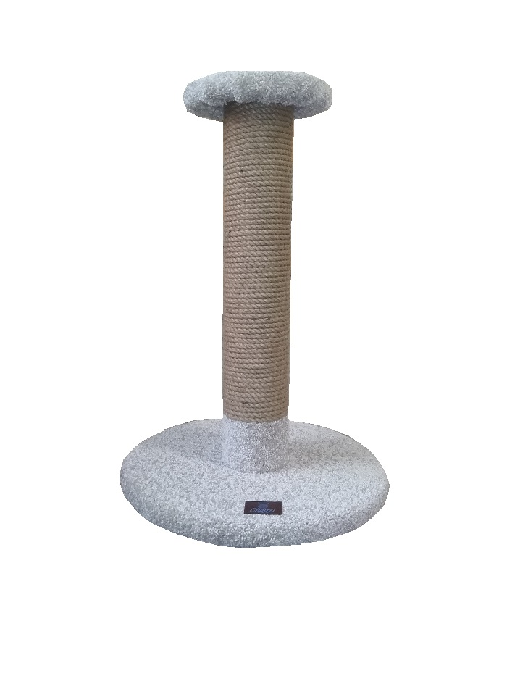
056 | Chauzi Когтеточка с столбиком и маленькой лежанкой "арт.8-2" 40*40*100 Графит | Петлевой ковролин, джутовый канат, мебельный картон, комплект для сборки | 2000000000565 | арт.8-2 100 (графит) | 45*45*100 | 2515 | 1935
055 | Chauzi Когтеточка с столбиком и маленькой лежанкой "арт.8-2" 40*40*100 Св коричневый | Петлевой ковролин, джутовый канат, мебельный картон, комплект для сборки | 2000000000558 | арт.8-2 100 (св. коричневый) | 45*45*100 | 2515 | 1935
054 | Chauzi Когтеточка с столбиком и маленькой лежанкой "арт.8-2" 40*40*100 Серый | Петлевой ковролин, джутовый канат, мебельный картон, комплект для сборки | 2000000000503 | арт.8-2 100 (серый) | 45*45*100 | 2515 | 1935
049 | Chauzi Когтеточка с столбиком и маленькой лежанкой "арт.8-2" 40*40*80 Белый | Петлевой ковролин, джутовый канат, мебельный картон, комплект для сборки | 2000000000534 | арт.8-2 80 (белый) | 40*40*80 | 2220 | 1706
052 | Chauzi Когтеточка с столбиком и маленькой лежанкой "арт.8-2" 40*40*80 Графит | Петлевой ковролин, джутовый канат, мебельный картон, комплект для сборки | 2000000000527 | арт.8-2 80 (графит) | 40*40*80 | 2220 | 1706
051 | Chauzi Когтеточка с столбиком и маленькой лежанкой "арт.8-2" 40*40*80 Св Коричневый | Петлевой ковролин, джутовый канат, мебельный картон, комплект для сборки | 2000000000510 | арт.8-2 80 (св. коричневый) | 40*40*80 | 2220 | 1706
050 | Chauzi Когтеточка с столбиком и маленькой лежанкой "арт.8-2" 40*40*80 Серый | Петлевой ковролин, джутовый канат, мебельный картон, комплект для сборки | 2000000000312 | арт.8-2 80 (серый) | 40*40*80 | 2220 | 1706
030 | Chauzi Когтеточка с столбиком и полубортовой лежанкой и джутовым канатом "арт.9" 40*40*100 Бежевый | Искусственный мех, ДСП, мебельный паролон, мебельный картон, джутовый канат, помпон, комплект для сборки | 2000000000329 | арт.9 100 (бежевый) | 45*45*100 | 2220 | 1706
031 | Chauzi Когтеточка с столбиком и полубортовой лежанкой и джутовым канатом "арт.9" 40*40*100 Коричневый | Искусственный мех, ДСП, мебельный паролон, мебельный картон, джутовый канат, помпон, комплект для сборки | 2000000000305 | арт.9 100 (коричневый) | 45*45*100 | 2220 | 1706
029 | Chauzi Когтеточка с столбиком и полубортовой лежанкой и джутовым канатом "арт.9" 40*40*100 Серый | Искусственный мех, ДСП, мебельный паролон, мебельный картон, джутовый канат, помпон, комплект для сборки | 2000000000336 | арт.9 100 (серый) | 45*45*100 | 2220 | 1706
032 | Chauzi Когтеточка с столбиком и полубортовой лежанкой и джутовым канатом "арт.9" 40*40*100 Тёмный шоколад | Искусственный мех, ДСП, мебельный паролон, мебельный картон, джутовый канат, помпон, комплект для сборки | 2000000000275 | арт.9 100 (темный шоколад) | 45*45*100 | 2220 | 1706
026 | Chauzi Когтеточка с столбиком и полубортовой лежанкой и джутовым канатом "арт.9" 40*40*80 Бежевый | Искусственный мех, ДСП, мебельный паролон, мебельный картон, джутовый канат, помпон, комплект для сборки | 2000000000282 | арт.9 80 (бежевый) | 40*40*80 | 1749 | 1346
027 | Chauzi Когтеточка с столбиком и полубортовой лежанкой и джутовым канатом "арт.9" 40*40*80 Коричневый | Искусственный мех, ДСП, мебельный паролон, мебельный картон, джутовый канат, помпон, комплект для сборки | 2000000000268 | арт.9 80 (коричневый) | 40*40*80 | 1749 | 1346
025 | Chauzi Когтеточка с столбиком и полубортовой лежанкой и джутовым канатом "арт.9" 40*40*80 Серый | Искусственный мех, ДСП, мебельный паролон, мебельный картон, джутовый канат, помпон, комплект для сборки | 2000000000299 | арт.9 80 (серый) | 40*40*80 | 1749 | 1346
028 | Chauzi Когтеточка с столбиком и полубортовой лежанкой и джутовым канатом "арт.9" 40*40*80 Тёмный шоколад | Искусственный мех, ДСП, мебельный паролон, мебельный картон, джутовый канат, помпон, комплект для сборки | 2000000000398 | арт.9 80 (темный шоколад) | 40*40*80 | 1749 | 1346
038 | Chauzi Когтеточка с столбиком и двумя лежанками, джутом и помпоном "арт.9-2" 40*40*100 Бежевый | Искусственный мех, ДСП, мебельный паролон, мебельный картон, джутовый канат, помпон, комплект для сборки | 2000000000404 | арт.9-2 100 (бежевый) | 45*45*100 | 2570 | 1976 | 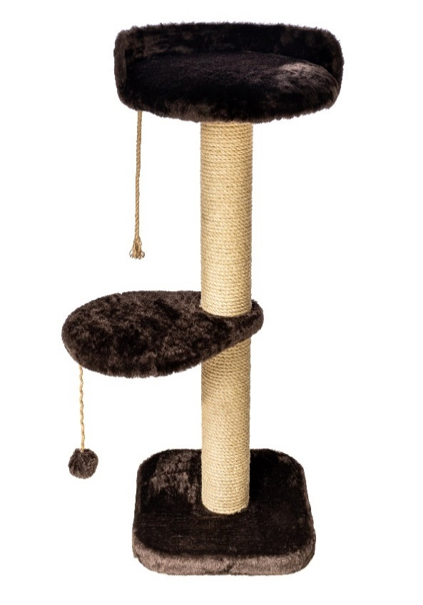
039 | Chauzi Когтеточка с столбиком и двумя лежанками, джутом и помпоном "арт.9-2" 40*40*100 Коричневый | Искусственный мех, ДСП, мебельный паролон, мебельный картон, джутовый канат, помпон, комплект для сборки | 2000000000381 | арт.9-2 100 (коричневый) | 45*45*100 | 2570 | 1976
037 | Chauzi Когтеточка с столбиком и двумя лежанками, джутом и помпоном "арт.9-2" 40*40*100 Серый | Искусственный мех, ДСП, мебельный паролон, мебельный картон, джутовый канат, помпон, комплект для сборки | 2000000000411 | арт.9-2 100 (серый) | 45*45*100 | 2570 | 1976
040 | Chauzi Когтеточка с столбиком и двумя лежанками, джутом и помпоном "арт.9-2" 40*40*100 Тёмный шокола | Искусственный мех, ДСП, мебельный паролон, мебельный картон, джутовый канат, помпон, комплект для сборки | 2000000000350 | арт.9-2 100 (темный шоколад) | 45*45*100 | 2570 | 1976
034 | Chauzi Когтеточка с столбиком и двумя лежанками, джутом и помпоном "арт.9-2" 40*40*80 Бежевый | Искусственный мех, ДСП, мебельный паролон, мебельный картон, джутовый канат, помпон, комплект для сборки | 2000000000367 | арт.9-2 80 (бежевый) | 40*40*80 | 1985 | 1526
035 | Chauzi Когтеточка с столбиком и двумя лежанками, джутом и помпоном "арт.9-2" 40*40*80 Коричневый | Искусственный мех, ДСП, мебельный паролон, мебельный картон, джутовый канат, помпон, комплект для сборки | 2000000000343 | арт.9-2 80 (коричневый) | 40*40*80 | 1985 | 1526
033 | Chauzi Когтеточка с столбиком и двумя лежанками, джутом и помпоном "арт.9-2" 40*40*80 Серый | Искусственный мех, ДСП, мебельный паролон, мебельный картон, джутовый канат, помпон, комплект для сборки | 2000000000374 | арт.9-2 80 (серый) | 40*40*80 | 1985 | 1526
036 | Chauzi Когтеточка с столбиком и двумя лежанками, джутом и помпоном "арт.9-2" 40*40*80 Тёмный шоколад | Искусственный мех, ДСП, мебельный паролон, мебельный картон, джутовый канат, помпон, комплект для сборки | 2000000001395 | арт.9-2 80 (темный шоколад) | 40*40*80 | 1985 | 1526
140 | Chauzi Когтеточка с столбиком и закруглённой лежанкой, домиком и круглой лежанкой "Батик" 50*50*105 | Петлевой ковролин, джутовый канат, мебельный картон, комплект для сборки | 2000000000664 | Батик | 50*50*105 | 7650 | 4905 | 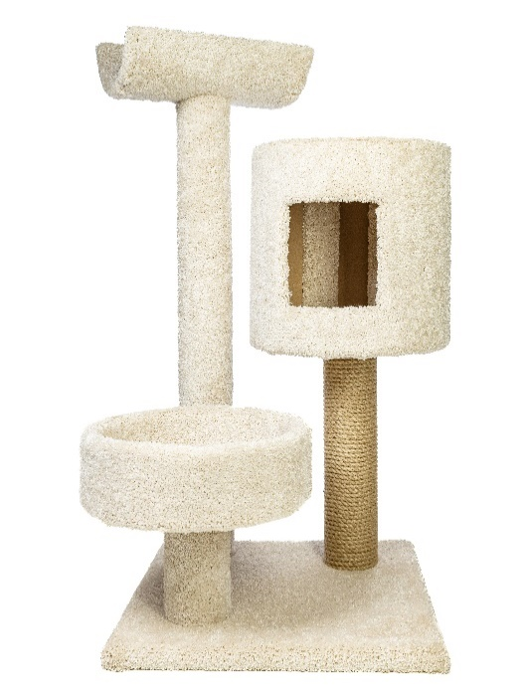
066 | Chauzi Когтеточка с столбиком помпоном в верхней части и гамаком "Гамак" 50*50*90 Бежевый | Искусственный мех, ДСП, мебельный картон, джутовый канат, помпон, комплект для сборки | 2000000000671 | Гамак (бежевый) | 50*50*90 | 2570 | 1976 | 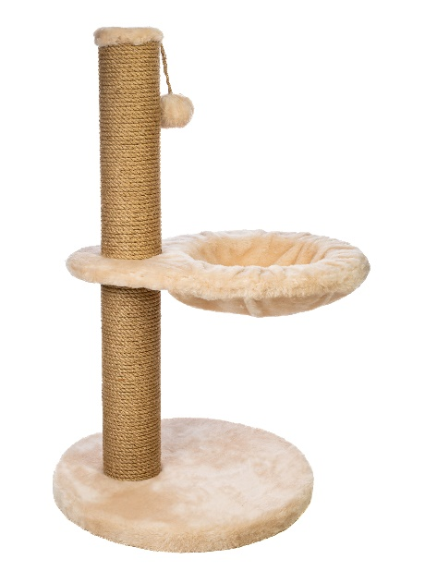
067 | Chauzi Когтеточка с столбиком помпоном в верхней части и гамаком "Гамак" 50*50*90 Коричневый | Искусственный мех, ДСП, мебельный картон, джутовый канат, помпон, комплект для сборки | 2000000000657 | Гамак (коричневый) | 50*50*90 | 2570 | 1976
065 | Chauzi Когтеточка с столбиком помпоном в верхней части и гамаком "Гамак" 50*50*90 Серый | Искусственный мех, ДСП, мебельный картон, джутовый канат, помпон, комплект для сборки | 2000000000688 | Гамак (серый) | 50*50*90 | 2570 | 1976
068 | Chauzi Когтеточка с столбиком помпоном в верхней части и гамаком "Гамак" 50*50*90 Тёмный шоколад | Искусственный мех, ДСП, мебельный картон, джутовый канат, помпон, комплект для сборки | 2000000001210 | Гамак (темный шоколад) | 50*50*90 | 2570 | 1976
122 | Chauzi Когтеточка с двумя столбиками, домиком и большой лежанкой "Грей" 70*35*70 Светло- коричневый | Петлевой ковролин, джутовый канат, мебельный картон, комплект для сборки | 2000000001203 | Грэй (светло-коричневый) | 70*35*70 | 4390 | 3375 | 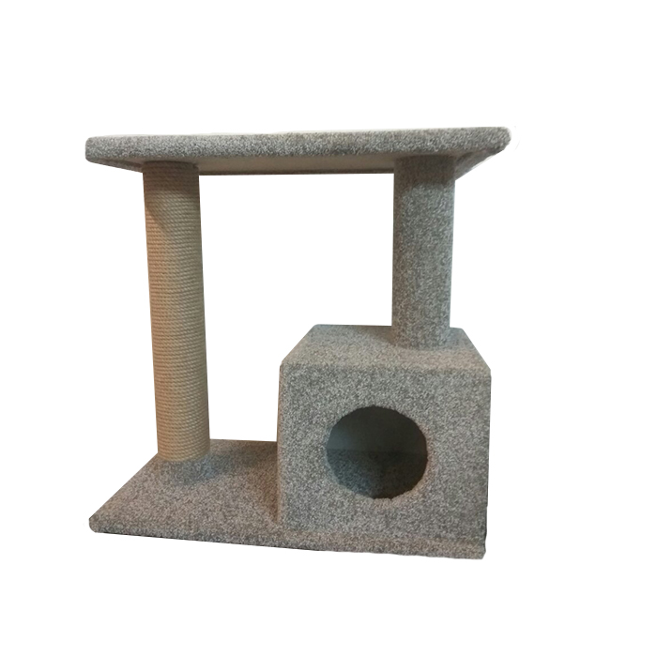
121 | Chauzi Когтеточка с двумя столбиками, домиком и большой лежанкой "Грей" 70*35*70 Серый-Графит | Петлевой ковролин, джутовый канат, мебельный картон, комплект для сборки | 2000000000817 | Грэй (Серый-графит) | 70*35*70 | 4390 | 3375
081 | Chauzi Когтеточка с тремя столбиками и круглой лежанкой "Дино" 40*40*80 Бежевый-темный шоколад | Искусственный мех, ДСП, мебельный паролон, мебельный картон, джутовый канат, помпон, комплект для сборки | 2000000000824 | Дино (бежевый-темный шоколад) | 40*40*80 | 3500 | 2696
082 | Chauzi Когтеточка с тремя столбиками и круглой лежанкой "Дино" 40*40*80 Белый-серый | Искусственный мех, ДСП, мебельный паролон, мебельный картон, джутовый канат, помпон, комплект для сборки | 2000000001609 | Дино (белый-серый) | 40*40*80 | 3500 | 2696
161 | Chauzi Когтеточка бочка лабиринт с внутреними и наружней лежанками "КогтеБочка Maxi" 60*70*200 Графит-Бежевый | Петлевой ковролин, фанера шлифованная 3 мм, ДСП, мебельный картон, комплект для сборки | 2000000001593 | Когтебочка Maxi (Графит-Бежевый) | 60*70*200 | 23699 | 18225 | 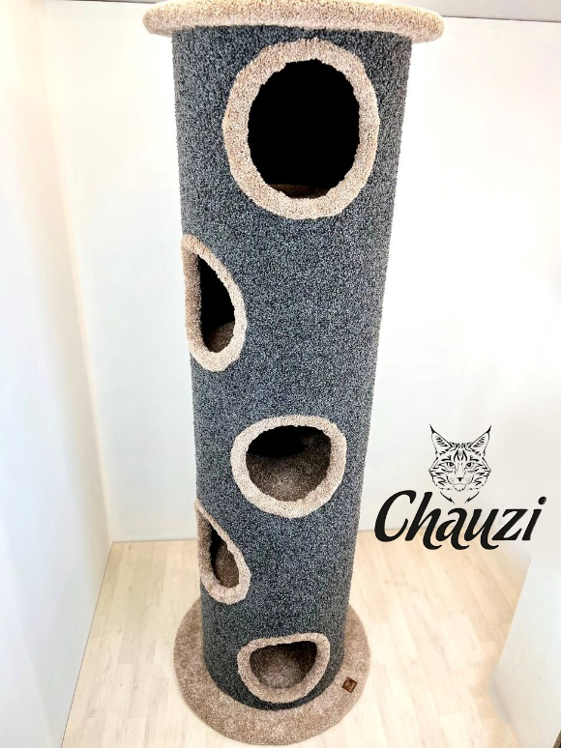
160 | Chauzi Когтеточка бочка лабиринт с внутреними и наружней лежанками "КогтеБочка Maxi" 60*70*200 Графит СВ коричневый-зеленый | Петлевой ковролин, фанера шлифованная 3 мм, ДСП, мебельный картон, комплект для сборки | 2000000001579 | Когтебочка Maxi (Св.Коричневый-Зеленый) | 60*70*200 | 23699 | 18225
158 | Chauzi Когтеточка бочка лабиринт с внутреними и наружней лежанками "КогтеБочка Medium" 60*70*150 Графит-Бежевый | Петлевой ковролин, фанера шлифованная 3 мм, ДСП, мебельный картон, комплект для сборки | 2000000001586 | Когтебочка Medium (Графит-Бежевый) | 60*70*150 | 19499 | 14985 | 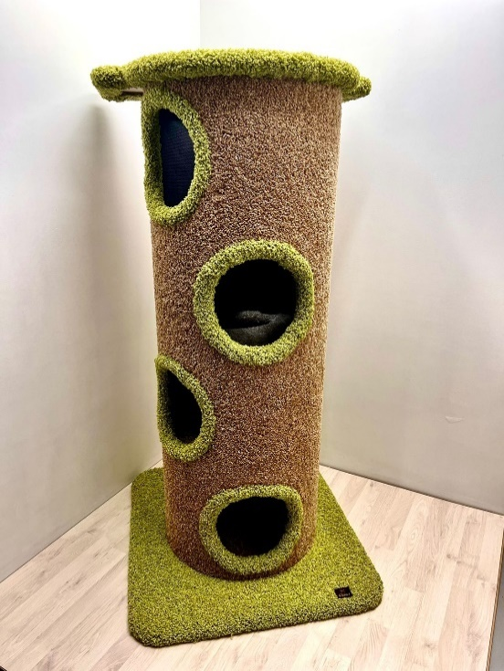
159 | Chauzi Когтеточка бочка лабиринт с внутреними и наружней лежанками "КогтеБочка Medium" 60*70*150 СВ коричневый-зеленый | Петлевой ковролин, фанера шлифованная 3 мм, ДСП, мебельный картон, комплект для сборки | 2000000001562 | Когтебочка Medium (Св.Коричневый-Зеленый) | 60*70*150 | 19499 | 14985
157 | Chauzi Когтеточка бочка лабиринт с внутреними и наружней лежанками "КогтеБочка Mini" 60*70*75 Графит-Бежевый | Петлевой ковролин, фанера шлифованная 3 мм, ДСП, Джутовый канат, мебельный картон, комплект для сборки | 2000000001555 | Когтебочка Mini (Графит-Бежевый) | 60*70*75 | 16999 | 13050 | 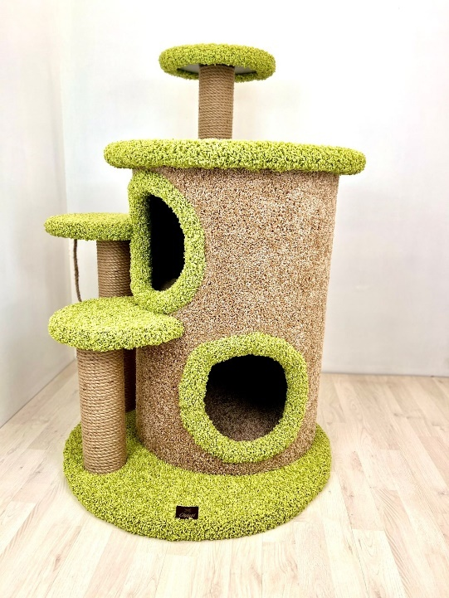
156 | Chauzi Когтеточка бочка лабиринт с внутреними и наружней лежанками "КогтеБочка Mini" 60*70*75 СВ коричневый-зеленый | Петлевой ковролин, фанера шлифованная 3 мм, ДСП, мебельный картон, комплект для сборки | 2000000001197 | Когтебочка Mini (Св.Коричневый-Зеленый) | 60*70*75 | 16999 | 13050
120 | Chauzi Когтеточка с тремя столбиками и двумя лежанками "Кузя" 60*40*90 Светло-коричневый | Петлевой ковролин, ДСП, мебельный картон, комплект для сборки | 2000000001180 | Кузя (светло-коричневый) | 60*40*90 | 2999 | 2295 | 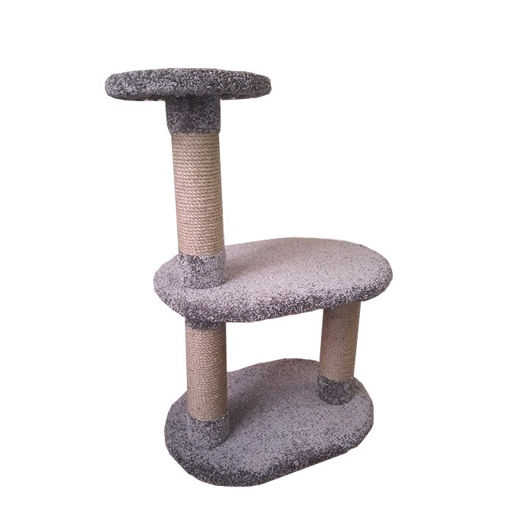
119 | Chauzi Когтеточка с тремя столбиками и двумя лежанками "Кузя" 60*40*90 Серый графит | Петлевой ковролин, ДСП, мебельный картон, комплект для сборки | 2000000001449 | Кузя (Серый-графит) | 60*40*90 | 2999 | 2295
145 | Chauzi Когтеточка с одинадцатью стобиками, с шестью лежанками, двумя домиками, подвесным гамаком,лесенкой, и игрушкой джутовый канат "Лазок" 140*45*185 Белый | Искусственный мех, ДСП, мебельный паролон, мебельный картон, джутовый канат, помпон, комплект для сборки | 2000000001456 | Лазок (белый) | 140*45*185 | 21587 | 16605
146 | Chauzi Когтеточка с одинадцатью стобиками, с шестью лежанками, двумя домиками, подвесным гамаком,лесенкой, и игрушкой джутовый канат "Лазок" 140*45*185 Чёрный | Искусственный мех, ДСП, мебельный паролон, мебельный картон, джутовый канат, помпон, комплект для сборки | 2000000001227 | Лазок (черный) | 140*45*185 | 21587 | 16605
123 | Chauzi Когтеточка с лежанкой на столбике, и закруглёным домиком "Лаки" 60*40*70 Белый | Петлевой ковролин, ДСП, мебельный картон, комплект для сборки | 2000000001173 | Лаки (белый) | 60*40*70 | 4650 | 3465 | 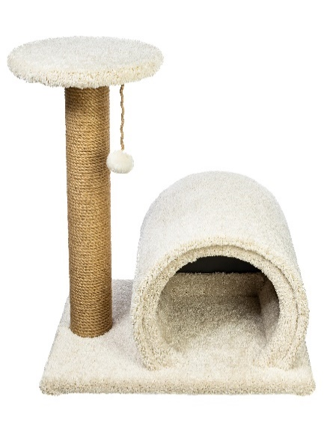
118 | Chauzi Когтеточка с двумя столбиками и полубортовой лежанкой "Луиза" 60*40*80 Коричневый | Петлевой ковролин, ДСП, мебельный картон, комплект для сборки | 2000000001166 | Луиза (коричневый) | 60*40*80 | 3920 | 3015 | 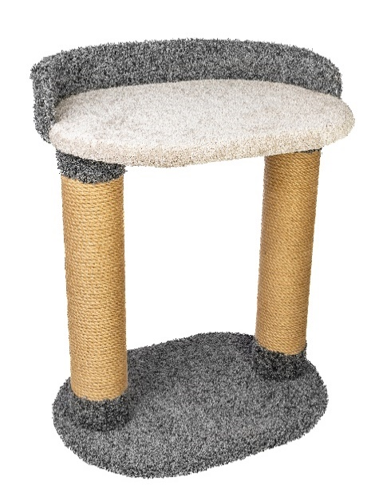
117 | Chauzi Когтеточка с двумя столбиками и полубортовой лежанкой "Луиза" 60*40*80 Серый-белый | Петлевой ковролин, ДСП, мебельный картон, комплект для сборки | 2000000001234 | Луиза (серый-белый) | 60*40*80 | 3920 | 3015
124 | Chauzi Когтеточка с двумя столбиками и круглыми лежанками "Люсия" 45*45*60 Белый | Петлевой ковролин, ДСП, мебельный картон, комплект для сборки | 2000000001258 | Люсия (белый) | 45*45*60 | 3686 | 2835 | 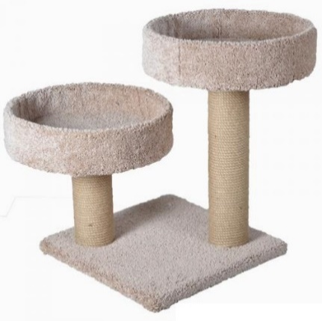
126 | Chauzi Когтеточка с двумя столбиками и круглыми лежанками "Люсия" 45*45*60 Светло-коричневый | Петлевой ковролин, ДСП, мебельный картон, комплект для сборки | 2000000001241 | Люсия (светло-коричневый) | 45*45*60 | 3686 | 2835
125 | Chauzi Когтеточка с двумя короткими столбиками и круглыми лежанками "Люсия" 45*45*60 Серый- графит | Петлевой ковролин, ДСП, мебельный картон, комплект для сборки | 2000000001265 | Люсия (Серый-графит) | 45*45*60 | 3686 | 2835
127 | Chauzi Когтеточка с одним длинным столбиком и на нём лежанка, и второй стобик короткий с лежанкой "Лютик" 60*40*100 Белый | Петлевой ковролин, ДСП, мебельный картон, комплект для сборки | 2000000001272 | Лютик (белый) | 60*40*100 | 4505 | 3465 | 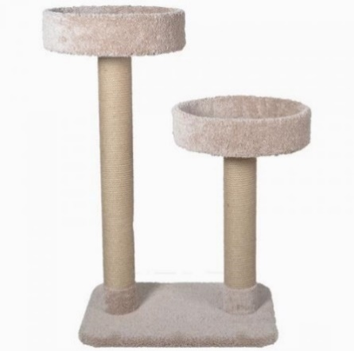
128 | Chauzi Когтеточка с одним длинным столбиком и на нём лежанка, и второй стобик короткий с лежанкой "Лютик" 60*40*100 Графит | Петлевой ковролин, ДСП, мебельный картон, комплект для сборки | 2000000001289 | Лютик (графит) | 60*40*100 | 4505 | 3465
129 | Chauzi Когтеточка с тремя столбиками, двумя лежанками, домиком и игрушкой помпон "Лютик" 60*35*95 Бежевый | Петлевой ковролин, ДСП, мебельный картон, комплект для сборки | 2000000000954 | Лютик (светло-коричневый) | 60*40*100 | 4505 | 3465
096 | Chauzi Когтеточка с тремя столбиками, двумя лежанками, домиком и игрушкой помпон "Маунти" 60*35*95 Бежевый | Искусственный мех, ДСП, мебельный картон, джутовый канат, помпон, комплект для сборки | 2000000000961 | Маунти (бежевый) | 60*35*95 | 3966 | 3051 | 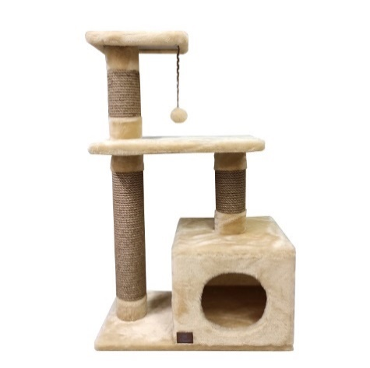
097 | Chauzi Когтеточка с тремя столбиками, двумя лежанками, домиком и игрушкой помпон "Маунти" 60*35*95 Коричневый | Искусственный мех, ДСП, мебельный картон, джутовый канат, помпон, комплект для сборки | 2000000000992 | Маунти (коричневый) | 60*35*95 | 3966 | 3051
100 | Chauzi Когтеточка с двумя столбиками, лежанкой и гамаком "Микки" 50*50*60 Бежевый | Искусственный мех, ДСП, мебельный картон, джутовый канат, комплект для сборки | 2000000001005 | Микки (бежевый) | 50*50*60 | 2750 | 2115 | 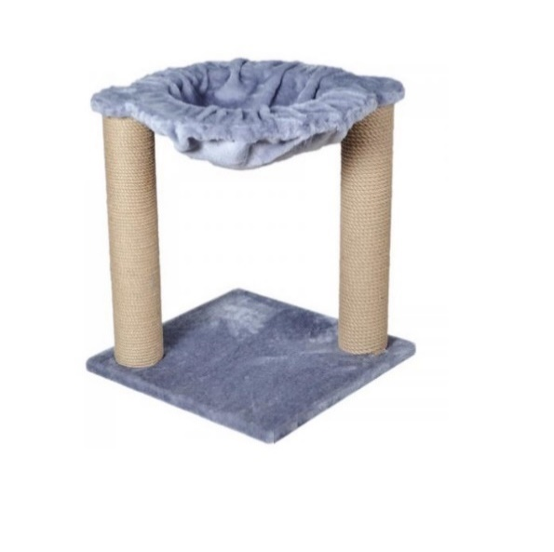
101 | Chauzi Когтеточка с двумя столбиками, лежанкой и гамаком "Микки" 50*50*60 Корничневый | Искусственный мех, ДСП, мебельный картон, джутовый канат, комплект для сборки | 2000000000985 | Микки (коричневый) | 50*50*60 | 2750 | 2115
099 | Chauzi Когтеточка с двумя столбиками, лежанкой и гамаком "Микки" 50*50*60 Серый | Искусственный мех, ДСП, мебельный картон, джутовый канат, комплект для сборки | 2000000000978 | Микки (серый) | 50*50*60 | 2750 | 2115
098 | Chauzi Когтеточка с двумя столбиками, лежанкой с полубортом и двухуровневым домиком с верхней лежанкой "Оливия" 70*40*100 Черный-Белый | Искусственный мех, ДСП, мебельный картон, мебельная ткань, джутовый канат, комплект для сборки | 2000000000749 | Оливия (черный-белый) | 70*40*100 | 8150 | 6255 | 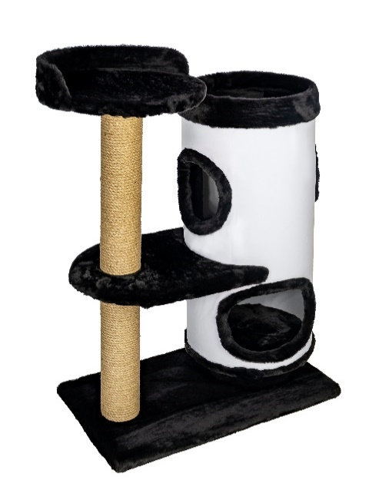
074 | Chauzi Когтеточка с двумя столбиками, двумя лежанками и игрушкой помпон "Ореон" 45*45*70 Бежевый | Искусственный мех, ДСП, мебельный картон, джутовый канат, помпон, комплект для сборки | 2000000000756 | Ореон (бежевый) | 45*45*70 | 2685 | 2066 | 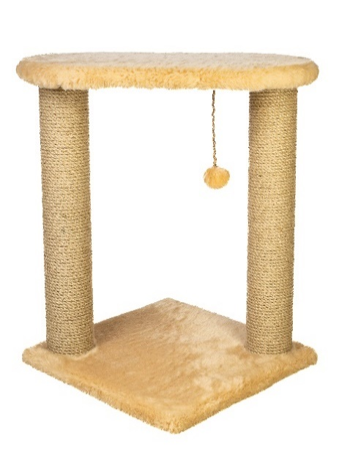
075 | Chauzi Когтеточка с двумя столбиками, двумя лежанками и игрушкой помпон "Ореон" 45*45*70 Коричневый | Искусственный мех, ДСП, мебельный картон, джутовый канат, помпон, комплект для сборки | 2000000000732 | Ореон (коричневый) | 45*45*70 | 2685 | 2066
073 | Chauzi Когтеточка с двумя столбиками, двумя лежанками и игрушкой помпон "Ореон" 45*45*70 Темный шоколад | Искусственный мех, ДСП, мебельный картон, джутовый канат, помпон, комплект для сборки | 2000000000763 | Ореон (серый) | 45*45*70 | 2685 | 2066
076 | Chauzi Когтеточка с двумя столбиками, двумя лежанками и игрушкой помпон "Ореон" 45*45*70 Темный шоколад | Искусственный мех, ДСП, мебельный картон, джутовый канат, помпон, комплект для сборки | 2000000000923 | Ореон (темный шоколад) | 45*45*70 | 2685 | 2066
093 | Chauzi Когтеточка с шестью столбиками тремя лежанками и домиком "Сима" 55*45*110 Бежевый | Искусственный мех, ДСП, мебельный картон, джутовый канат, комплект для сборки | 2000000000947 | Сима (бежевый) | 55*45*110 | 4622 | 3555 | 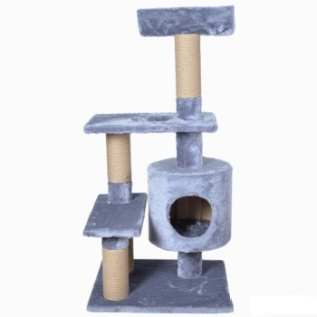
095 | Chauzi Когтеточка с шестью столбиками тремя лежанками и домиком "Сима" 55*45*110 Белый | Искусственный мех, ДСП, мебельный картон, джутовый канат, комплект для сборки | 2000000000930 | Сима (белый) | 55*45*110 | 4622 | 3555
094 | Chauzi Когтеточка с шестью столбиками тремя лежанками и домиком "Сима" 55*45*110 Серый | Искусственный мех, ДСП, мебельный картон, джутовый канат, комплект для сборки | 2000000001050 | Сима (серый) | 55*45*110 | 4622 | 3555
106 | Chauzi Когтеточка с тремя столбиками и тремя лежанками "Ступенька" 60*40*60 Коричневый | Искусственный мех, ДСП, мебельный картон, джутовый канат, комплект для сборки | 2000000001043 | Ступенька (коричневый) | 60*40*60 | 2850 | 2115 | 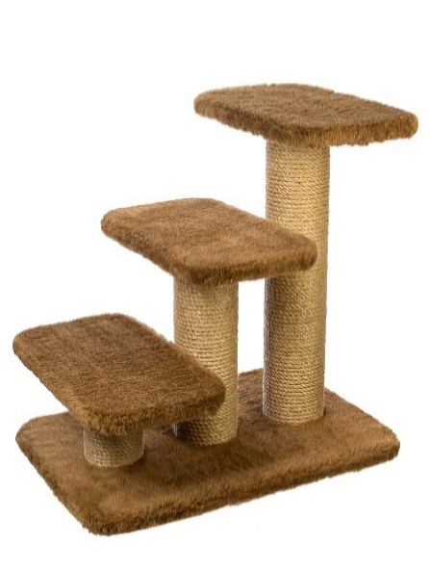
105 | Chauzi Когтеточка с тремя столбиками и тремя лежанками "Ступенька" 60*40*60 Серый | Искусственный мех, ДСП, мебельный картон, джутовый канат, комплект для сборки | 2000000001067 | Ступенька (серый) | 60*40*60 | 2850 | 2115
107 | Chauzi Когтеточка с тремя столбиками и тремя лежанками "Ступенька" 60*40*60 Темный шоколад | Искусственный мех, ДСП, мебельный картон, джутовый канат, комплект для сборки | 2000000001036 | Ступенька (темный шоколад) | 50*50*80 | 2850 | 2115
104 | Chauzi Когтеточка с тремя столбиками, лежанками, гамаком и игрушка помпон "Тося" 50*35*80 Бежевый | Искусственный мех, ДСП, мебельный картон, джутовый канат, помпон, комплект для сборки | 2000000001029 | Тося (бежевый) | 50*35*80 | 2750 | 2115 | 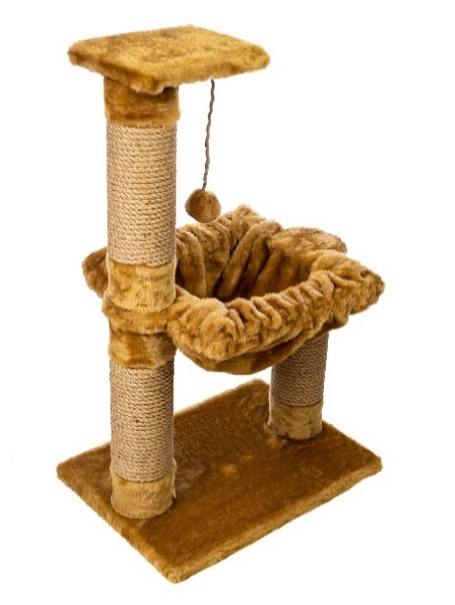
103 | Chauzi Когтеточка с тремя столбиками, лежанками, гамаком и игрушка помпон "Тося" 50*35*80 Коричневый | Искусственный мех, ДСП, мебельный картон, джутовый канат, помпон, комплект для сборки | 2000000001012 | Тося (коричневый) | 50*35*80 | 2750 | 2115
102 | Chauzi Когтеточка с тремя столбиками, лежанками, гамаком и игрушка помпон "Тося" 50*35*80 Серый | Искусственный мех, ДСП, мебельный картон, джутовый канат, помпон, комплект для сборки | 2000000001432 | Тося (серый) | 50*35*80 | 2750 | 2115
165 | Chauzi игровой комплекс с 5 лежанками и 5 столбиками когтеточки "Нолик" 45*45*130 Бежевый | Искусственный мех, ДСП, мебельный картон, джутовый канат, комплект для сборки | 2000000001425 | Нолик (бежевый) | 45*45*130 |  | 4229 | 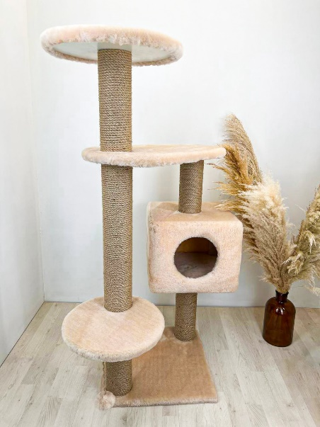
166 | Chauzi игровой комплекс с 5 лежанками и 5 столбиками когтеточки "Нолик" 45*45*130 Серый | Искусственный мех, ДСП, мебельный картон, джутовый канат, комплект для сборки | 2000000001463 | Нолик (серый) | 45*45*130 |  | 4229
167 | Chauzi игровой комплекс с 5 лежанками и 5 столбиками когтеточки "Нолик" 45*45*130 Карамель | Искусственный мех, ДСП, мебельный картон, джутовый канат, комплект для сборки | 2000000001470 | Нолик (карамель) | 45*45*130 |  | 4229
168 | Chauzi игровой комплекс с 5 лежанками и 5 столбиками когтеточки "Нолик" 45*45*130 Шоколад | Искусственный мех, ДСП, мебельный картон, джутовый канат, комплект для сборки | 2000000001487 | Нолик (шоколад) | 45*45*130 |  | 4229
144 | Chauzi Когтеточка с одиннадцатью столбиками, пятью лежанками и подвесным гамаком "ТриКот" 50*50*160 Белый | Искусственный мех, ДСП, мебельный картон, джутовый канат, гамак, комплект для сборки | 2000000001494 | ТриКот (белый) | 50*50*160 | 7550 | 5355 | 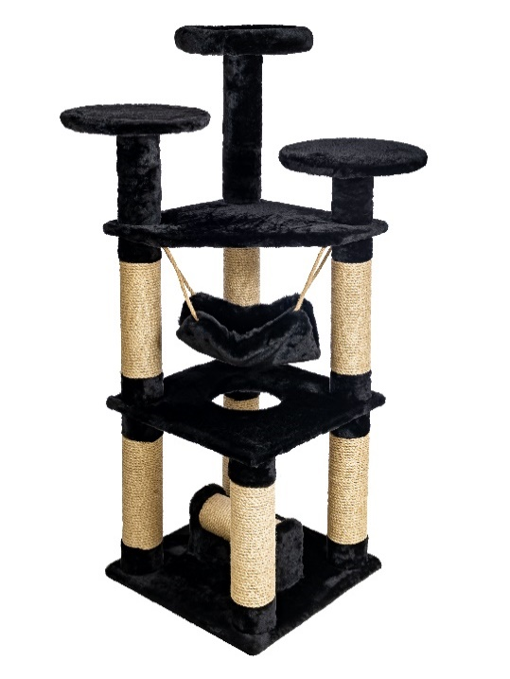
143 | Chauzi Когтеточка с одиннадцатью столбиками, пятью лежанками и подвесным гамаком "ТриКот" 50*50*160 Черный | Искусственный мех, ДСП, мебельный картон, джутовый канат, гамак, комплект для сборки | 2000000001388 | Трикот (черный) | 50*50*160 | 7550 | 5355
147 | Chauzi Когтеточка с шестью столбиками, домиком и четырьмя лежанками "Трио" 50*50*160 Белый | Петлевой ковролин, ДСП, мебельный картон, комплект для сборки | 2000000001371 | Трио (Белый) | 50*50*160 | 11525 | 8865 | 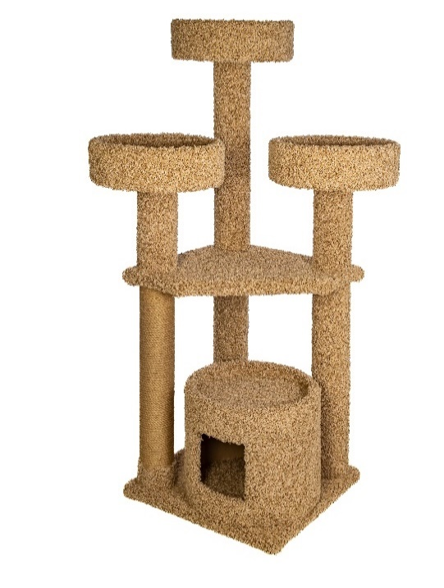
148 | Chauzi Когтеточка с шестью столбиками, домиком и четырьмя лежанками "Трио" 50*50*160 Графит | Петлевой ковролин, ДСП, мебельный картон, комплект для сборки | 2000000001517 | Трио (Графит) | 50*50*160 | 11525 | 8865
149 | Chauzi Когтеточка с шестью столбиками, домиком и четырьмя лежанками 50*50*160 Светло-Коричневый | Петлевой ковролин, ДСП, мебельный картон, комплект для сборки | 2000000001500 | Трио (св. коричневый) | 50*50*160 | 11525 | 8865
150 | Chauzi Когтеточка с шестью столбиками, домиком и четырьмя лежанками 50*50*160 Серый-Графит | Петлевой ковролин, ДСП, мебельный картон, комплект для сборки | 2000000000909 | Трио (Серый-графит) | 50*50*160 | 11525 | 8865
139 | Chauzi Когтеточка с семью столбиками и пятью лежанками "Трейд" 50*50*130 Светло-Коричневый | Петлевой ковролин, ДСП, мебельный картон, комплект для сборки | 2000000000916 | Трэйд (светло-коричневый) | 50*50*130 | 11291 | 8685 | 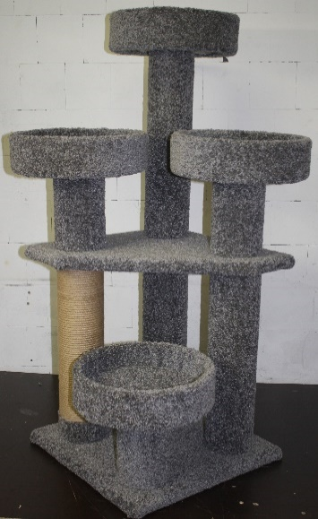
138 | Chauzi Когтеточка с семью столбиками и пятью лежанками "Трейд" 50*50*130 Серый-Графит | Петлевой ковролин, ДСП, мебельный картон, комплект для сборки | 2000000000893 | Трэйд (Серый-графит) | 50*50*130 | 11291 | 8685
152 | Chauzi Когтеточка с тремя столбиками домиком и лежанкой с полубортом "Фигаро" 50*50*80 Белый | Петлевой ковролин, ДСП, мебельный картон, комплект для сборки | 2000000001616 | Фигаро (Белый) | 50*50*80 | 5733 | 4410
151 | Chauzi Когтеточка с тремя столбиками домиком и лежанкой с полубортом "Фигаро" 50*50*80 Серый-Графит | Петлевой ковролин, ДСП, мебельный картон, комплект для сборки | 2000000001623 | Фигаро (Серый-Графит) | 50*50*80 | 5733 | 4410
091 | Chauzi Когтеточка с тремя столбиками и двумя лежанками, гамаком и помпоном "Фрося" 70*35*110 Бежевый | Искусственный мех, ДСП, мебельный картон, джутовый канат, гамак, комплект для сборки | 2000000001623 | Фрося (бежевый) | 70*35*110 | 3499 | 2655
092 | Chauzi Когтеточка с тремя столбиками и двумя лежанками, гамаком и помпоном "Фрося" 70*35*110 Коричневый | Искусственный мех, ДСП, мебельный картон, джутовый канат, гамак, комплект для сборки | 2000000001630 | Фрося (коричневый) | 70*35*110 | 3499 | 2655
089 | Chauzi Когтеточка с тремя столбиками и двумя лежанками, гамаком и помпоном "Фрося" 70*35*110 Серый | Искусственный мех, ДСП, мебельный картон, джутовый канат, гамак, комплект для сборки | 2000000001631 | Фрося (серый) | 70*35*110 | 3499 | 2655
162 | Chauzi Когтеточка "Планка" угловая 10.5*60 Графит | Петлевой ковролин, ДСП, комплект для установки | 2000000001632 | Планка угловая (графит) | 2*60*10,5 | 350 | 194 | 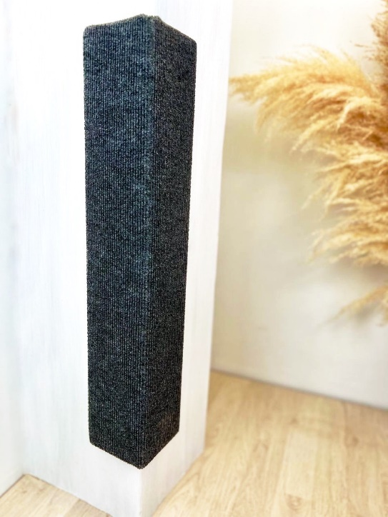
163 | Chauzi Когтеточка "Планка" 10.5*60 Графит | Петлевой ковролин, ДСП, комплект для установки | 2000000001633 | Планка (графит) | 2*60*10,5 | 195 | 104 | 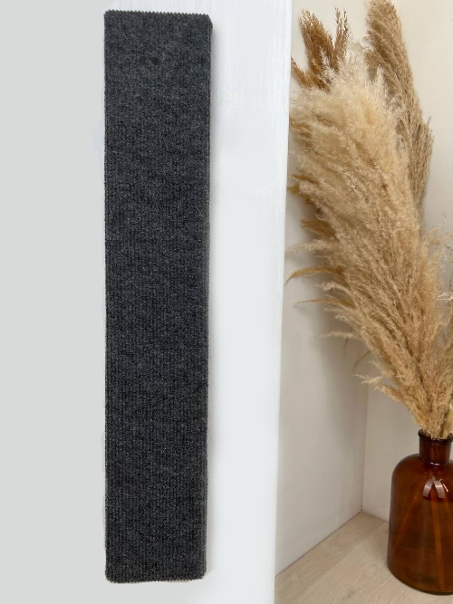
164 | Chauzi Лежанка с длинным ворсом "Бублик" 50*50*20 Бежевый | Искусственный мех, синтепух,подкладочная ткань, молния, джутовый канат, помпоны | 2000000001634 | Бублик (Бежевый) | 20*50*50 | 1,850 | 1,350 | 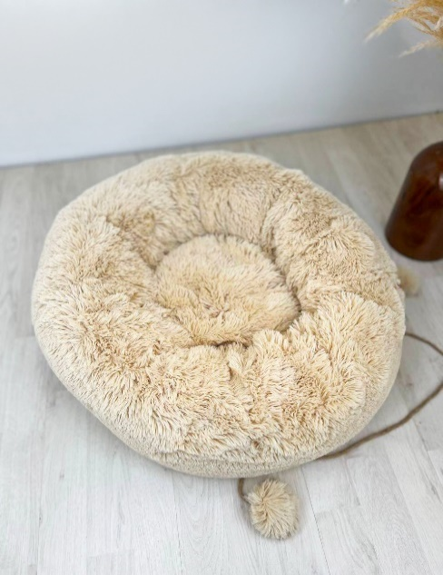
190 | Chauzi Лежанка с длинным ворсом "Бублик-лайт" 50*50*20 Бежевый | Искусственный мех, синтепух, ткань оксфорд |  | Бублик-лайт (Бежевый) | 20*50*50 | 900 | 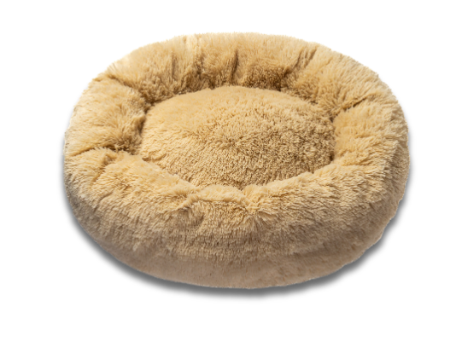 600
165 | Chauzi Лежанка ковролиновая "Лея" 60*43*25 Графит | Петлевой ковролин "Графит", петлевой ковролин "Белый", мебельный поролон, мебельные ножки с силиконовыми вставками |  | Лея (Графит) | 25*43*60 | 1,950.00 | 1,950
166 | Chauzi Лежанка ковролиновая "Лея" 60*43*25 Бежевый | Петлевой ковролин "Графит", петлевой ковролин "Белый", мебельный поролон, мебельные ножки с силиконовыми вставками |  | Лея (Бежевый) | 25*43*60 | 1,950.00 | 1,950
167 | Chauzi Лежанка ковролиновая "Лея" 60*43*25 Голубой | Петлевой ковролин "Графит", петлевой ковролин "Белый", мебельный поролон, мебельные ножки с силиконовыми вставками |  | Лея (Голубой) | 25*43*60 | 1,950.00 | 1,950
173 | Chauzi Лежанка ковролиновая "Лея" 60*43*25 Графит-Графит | Петлевой ковролин "Графит", мебельный поролон, мебельные ножки с силиконовыми вставками | 2000000001630 | Лея (Графит-Графит) | 25*43*60 | 1,950.00 | 1,950
174 | Chauzi Лежанка ковролиновая "Лея" 60*43*25 Кэмел | Петлевой ковролин "Кэмел", мебельный поролон, мебельные ножки с силиконовыми вставками |  | Лея (Кэмел) | 25*43*60 | 1,950.00 | 1,950
188 | Chauzi Лежанка ковролиновая "Лея-BIG" 90*53*27 Бежевый | Петлевой ковролин "Графит", петлевой ковролин "Белый", мебельный поролон, мебельные ножки с силиконовыми вставками |  | Лея (Бежевый) | 90*53*27 | 3,900.00 | 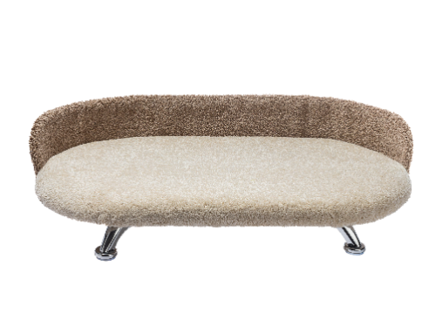 3,100
176 | Chauzi Лежанка из искуственного меха "Лео" 60*43*25 Карамель | Искусственный мех "Карамель", мебельный поролон, мебельные ножки с силиконовыми вставками |  | Лео (Карамель) | 25*43*60 | 1,450.00 | 1,500
177 | Chauzi Лежанка из искуственного меха "Лео" 60*43*25 Серый | Искусственный мех "Серый", мебельный поролон, мебельные ножки с силиконовыми вставками |  | Лео (Серый) | 25*43*60 | 1,450.00 | 1,500
178 | Chauzi Лежанка из искуственного меха "Лео" 60*43*25 Шоколад | Искусственный мех "Темный шоколад", мебельный поролон, мебельные ножки с силиконовыми вставками |  | Лео (Т. шок) | 25*43*60 | 1,450.00 | 1,500
169 | Chauzi Лежанка из искуственного меха "Лео" 60*43*25 Бежевый | Искусственный мех "Бежевый", Искусственный мех "Темный шоколад", мебельный поролон, мебельные ножки с силиконовыми вставками |  | Лео - мех (Т. шок-Бежевый) | 25*43*60 | 1,450.00 | 1,500
170 | Chauzi Лежанка из искуственного меха "Лео" 60*43*25 Серо-Белый | Искусственный мех "Серый", Искусственный мех "Белый", мебельный поролон, мебельные ножки с силиконовыми вставками | 2000000001647 | Лео - мех (Серо-Белый) | 25*43*60 | 1,450.00 | 1,500
171 | Chauzi Лежанка из искуственного меха "Матрасик Беж" 60*43*2 Бежевый | Искусственный мех "Бежевый" Стежка синтепоновая на полипропиленовой основе |  | Матрасик - Беж | 2*40*60 | 499 | 350
172 | Chauzi Лежанка из искуственного меха "Матрасик Серый" 60*43*2 Серый | Искусственный мех "Серый" Стежка синтепоновая на полипропиленовой основе | 2000000001661 | Матрасик - Серый | 2*40*60 | 499 | 350
173 | Chauzi Лежанка из искуственного меха "Матрасик Карамель" 60*43*2 Карамель | Искусственный мех "Карамель" Стежка синтепоновая на полипропиленовой основе |  | Матрасик - Карамель | 2*40*60 | 499 | 350
174 | Chauzi Лежанка из искуственного меха "Матрасик Графит" 60*43*2 Графит | Искусственный мех "Графит" Стежка синтепоновая на полипропиленовой основе | 2000000001654 | Матрасик - Графит | 2*40*60 | 499 | 350
175 | Chauzi Лежанка из искуственного меха "Матрасик Шоколад" 60*43*2 Шоколад | Искусственный мех "Шоколад" Стежка синтепоновая на полипропиленовой основе |  | Матрасик - Шоколад | 2*40*60 | 499 | 350
189 | Chauzi Лежанка с домиком из искусственного меха "Скуби - Беж" 63*47*40 Бежевый | ДСП, переплетный картон 2 мм, искусственный мех, джутовый канат, мебельный поролон, стежка синетпоновая на полипропиленовой основе |  | Скуби-Беж | 63*47*40 | 4500 | 3950

